อัตราการหมุนพนง.Instruction
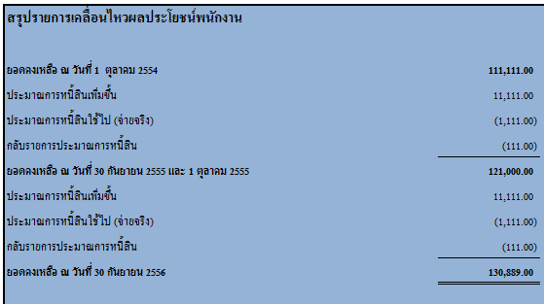
คำแนะนำในการกรอกข้อมูลเพื่อคำนวณผลประโยชน์พนักงาน

!!!การเพิ่มจำนวนบรรทัดในตารางคำนวณ ควรใช้วิธี copy ข้อมูลทั้งบรรทัด แล้วใช้วิธีclickขวา 'insert copied cells'
1. กรอกข้อมูลพนักงานทุกคนในชีท Year2018
2. แบ่งกลุ่มพนักงานออกเป็นกลุ่มย่อย ตามระดับ ต่ำแหน่งหน้าที่ หรือในกรณีที่อัตราการขึ้นเงินเดือนไม่เท่ากัน
3. อัตราคิดลดให้เลือกจากตารางที่แนบมาในชีท YieldCurve
3.1 หาตัวเลขอายุคงเหลือถัวเฉลี่ยของพนักงาน โดยดูจากชีท Year2018
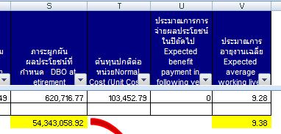

3.2 ให้นำตัวเลขนี้ไปหาอัตราคิดลงในชีท YieldCurve
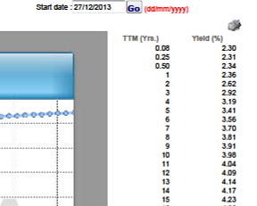

4. ปรับปรุงอัตราหมุนเวียนพนักงาน ในชีท Appendix column Q


หมายเหตุ อัตราหมุนเวียนพนักงานจะถูกแบ่งตามอายุ การคำนวณอัตราหมุนเวียนพนักงานควรจัดทำเป็นกลุ่มช่วงอายุด้วยเช่นกัน

4.1 อัตราหมุนเวียนพนักงานคำนวณจาก

อัตราการหมุนเวียนพนักงาน (Turn Over Rate)

สูตร = [ อัตราถัวเฉลี่ยพนักงานลาออก / อัตราถัวเฉลี่ยพนักงานคงเหลือ ] x 100

ช่วงอายุ xx ปี - xx ปี
การหาอัตราการหมุนเวียนพนักงาน ปี 2564 |  |  | ต.ค. | พ.ย | ธ.ค. | ม.ค. | ก.พ | มี.ค | เม.ย. | พ.ค. | มิ.ย | ก.ค. | ส.ค. | ก.ย. | รวม
จำนวนถัวเฉลี่ยพนักงานออกระหว่างปี | - | >> จำนวนพนักงานออกแต่ละเดือน |  |  |  |  |  |  |  |  |  |  |  |  | 0
จำนวนคงเหลือพนักงานถัวเฉลี่ยระหว่างปี | - | >> จำนวนพนักงานคงเหลือแต่ละเดือน |  |  |  |  |  |  |  |  |  |  |  |  | 0
 | #DIV/0!

5. ปรับปรุงอัตราการขึ้นเงินเดือนถัวเฉลี่ยในชีท Year 2018 โดยพิจารณาจากอดีตและประมาณการ

6. แก้ไขยอดเคลือนไหวระหว่างปี ในตารางด้านท้ายของการคำนวณ

